상품제안서
아트텍 멀티 인터페이스 USB허브 TYPE-C 케이블 CA210 | 상품코드: F17728

 |  |  |  |  |  |  | 02-412-0044 | www.easy1.co.kr
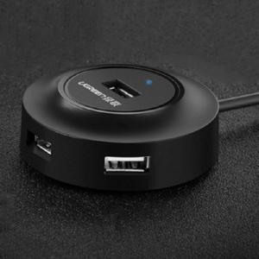

【상세/제작정보】 | USB,하드,키보드 등 편리하게 동시에 사용하세요!

【인쇄/포장옵션】 | 레이저 / 포장지포장

【공급단가】 | 수량 | 100~ | 300~ | 500~ | 1,000~ | 3,000~
*VAT별도 | 단가 | 14,250원 | 13,770원 | 13,300원 | 12,820원 | 12,350원

【상품 URL】 | https://easy1.co.kr:443/src/goods_detail.php?gdno=17728

